공사완료사진
공사 완료 사진
업 체 명 | ㈜아트이엔지 |  | 공사일자 | 2025-01-23
공 사 명 | 사택 2-203호외 3세대 누수 난방분배기 교체 |  | 제출일자 | 2025/01/25
작업사진 (전) | 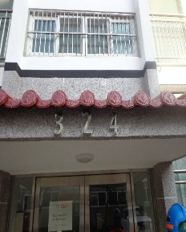 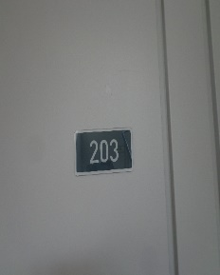 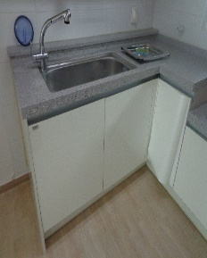 | 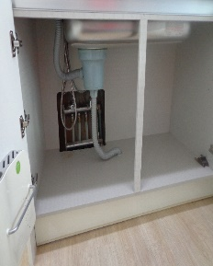 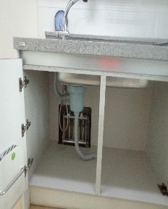 |  | 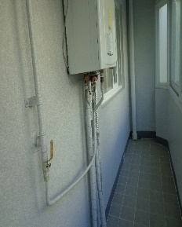

내 용 | 작업 전(2-203호) | 작업 전 |  | 작업 전
작업사진 (중) | 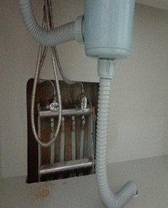 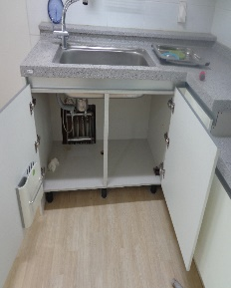 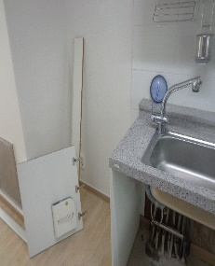 | 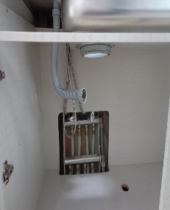 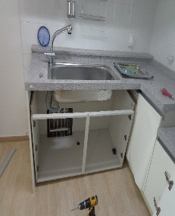 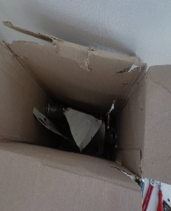 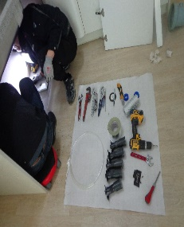 |  | 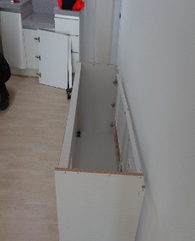 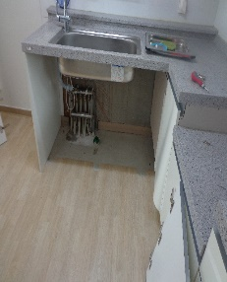 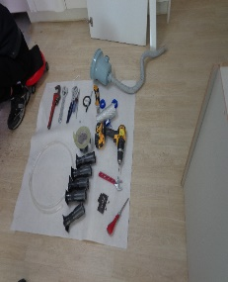 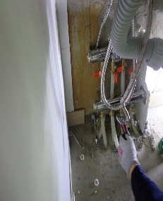

내 용 | 작업 중 | 작업 중 |  | 작업 중
작업사진 (후) | 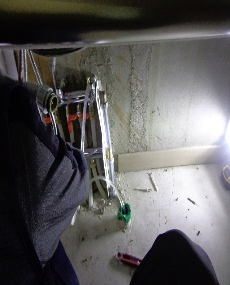 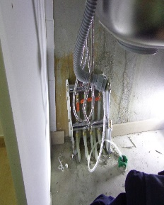 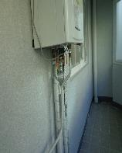 | 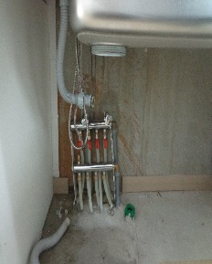 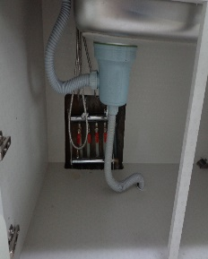 |  | 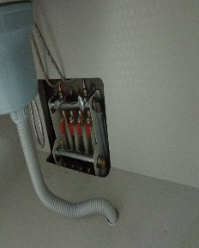 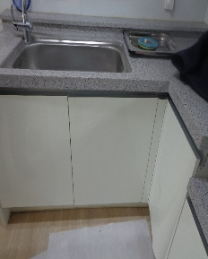

내 용 | 작업 후 | 작업 후 |  | 작업 후

업 체 명 | ㈜아트이엔지 |  | 공사일자 | 2025-01-23
공 사 명 | 사택 2-203호외 3세대 누수 난방분배기 교체 |  | 제출일자 | 2025/01/25
작업사진 (전) | 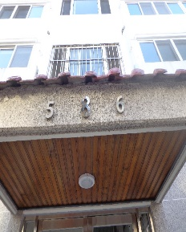 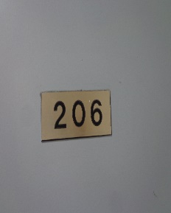 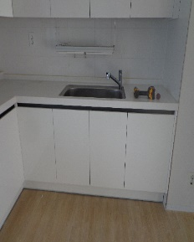 | 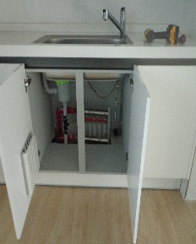 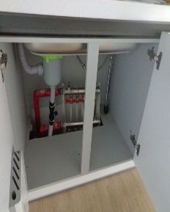 |  | 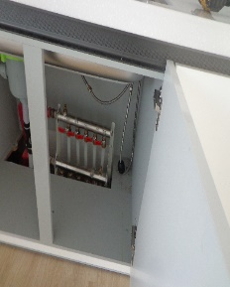

내 용 | 작업 전(8-206호) | 작업 전 |  | 작업 전
작업사진 (중) | 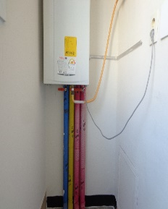 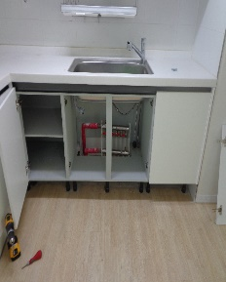 | 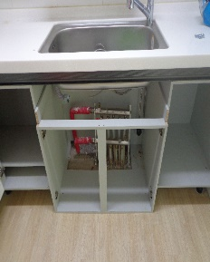 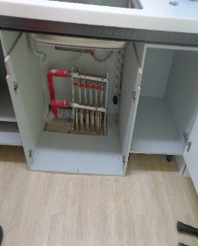 |  | 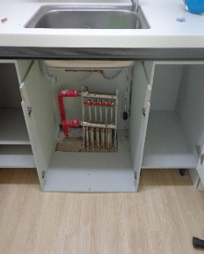 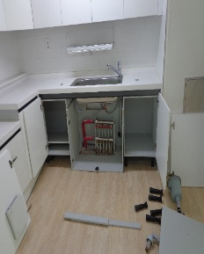

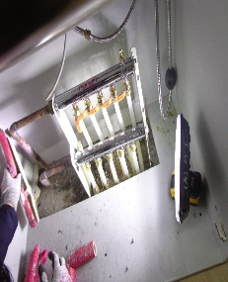
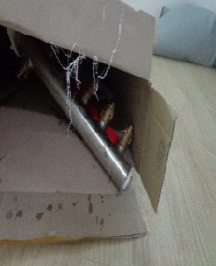
내 용 | 작업 중 | 작업 중 |  | 작업 중
작업사진 (후) | 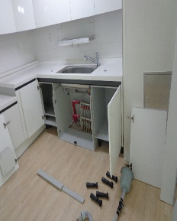 | 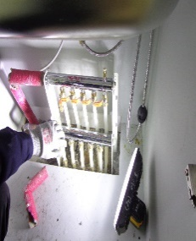 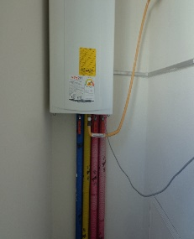 |  | 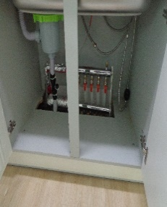 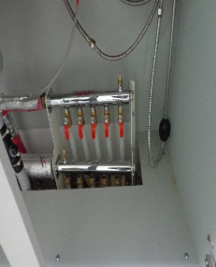 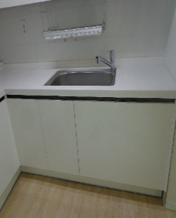 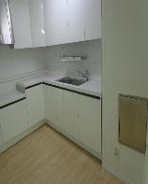

내 용 | 작업 후 | 작업 후 |  | 작업 후

업 체 명 | ㈜아트이엔지 |  | 공사일자 | 2025-01-23
공 사 명 | 사택 2-203호외 3세대 누수 난방분배기 교체 |  | 제출일자 | 2025/01/25
작업사진 (전) | 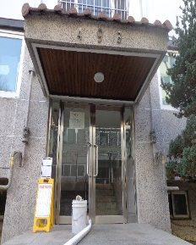 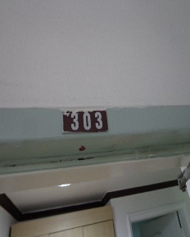 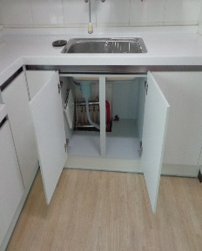 | 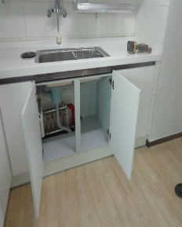 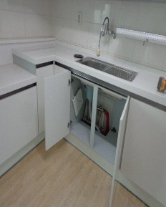 |  | 

내 용 | 작업 전(9-303호) | 작업 전 |  | 작업 전
 작업사진 (중) |  |   

내 용 | 작업 중 | 작업 중 |  | 작업 중
작업사진 (후) |    |  |  |  





내 용 | 작업 후 | 작업 후 |  | 작업 후
업 체 명 | ㈜아트이엔지 |  | 공사일자 | 2025-01-23
공 사 명 | 사택 2-203호외 3세대 누수 난방분배기 교체 |  | 제출일자 | 2025/01/25
작업사진 (전) |   |  |  |  

내 용 | 작업 전(9-503호) | 작업 전 |  | 작업 전
작업사진 (중) |   |   |  |  

내 용 | 작업 중 | 작업 중 |  | 작업 중
작업사진 (후) |   |    |  |  

내 용 | 작업 후 | 작업 후 |  | 작업 후

